Var1
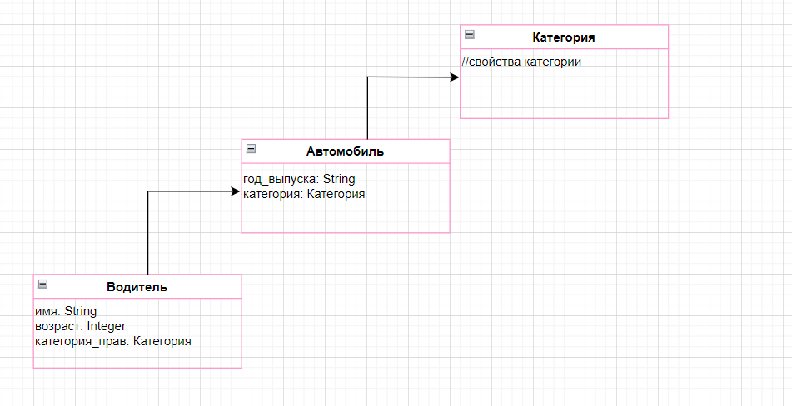
1 | Приведите пример супертипа сущности, не имеющего собственных экземпляров.

 | Это просто тип сущности, имеющий подтипы
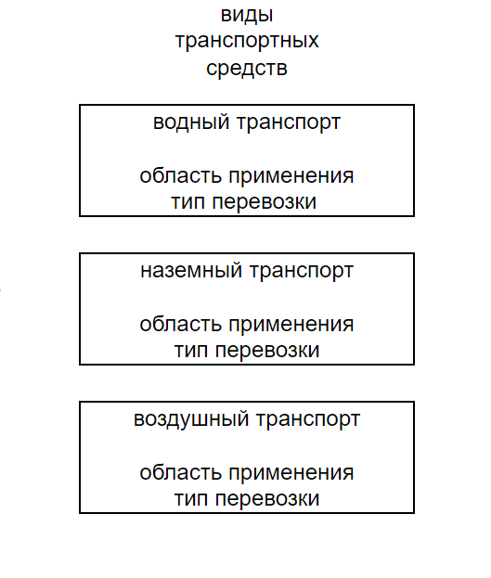

2 | Мобильный телефон может находится во взаимоисключающих связях с магазином, если он еще не продан, с пользователем,
 | если он уже куплен, и с сервисом, если он поломан и сдан в ремонт. Как избавиться от взаимоисключающих связей
 | при проектировании БД , хранящей информацию об экземплярах сущности "мобильный телефон"?

 | Можно избавиться от взаимоисключающих связей с помощью введения подтипов
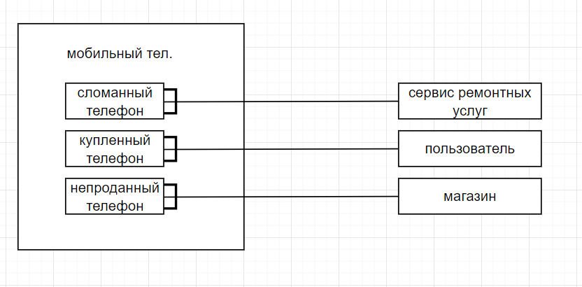

3 | Составьте диаграмму прецедентов для своего проекта. Дополните ею документацию.

 | готово

4 | Маша работает в отделе разработки в Департаменте ИТ, в котором также есть отдел тестирования и отдел поддержки. В компании, где работает Маша всего 4 департамента:
 | ИТ, финансы, кадры и маркетинг. Постройте диаграмму объектов для компании, в которой работает Маша.
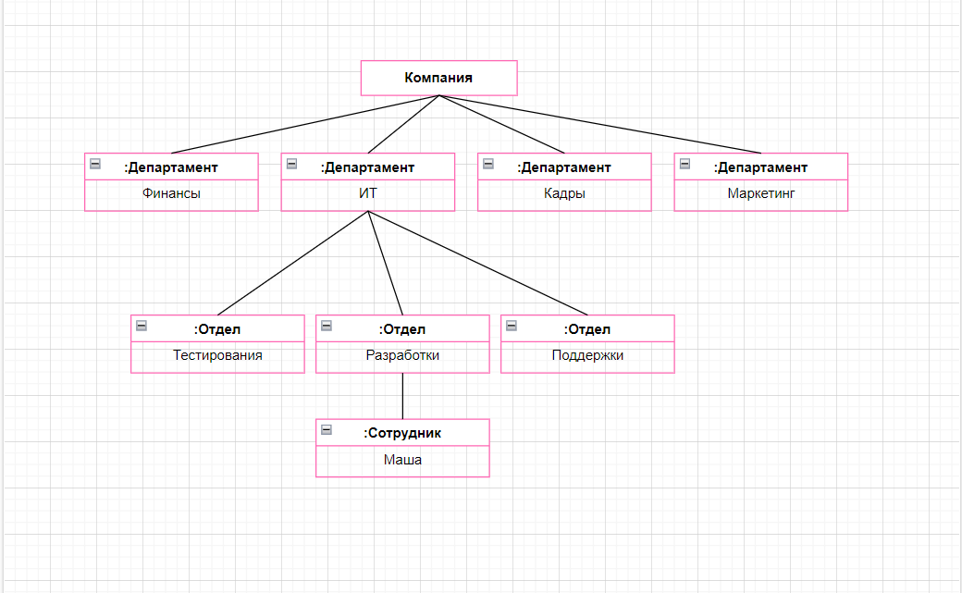

5 | Постройте диаграмы последовательностей и взаимодействия для кофемолки.

 |  | Диаграммa последовательностей

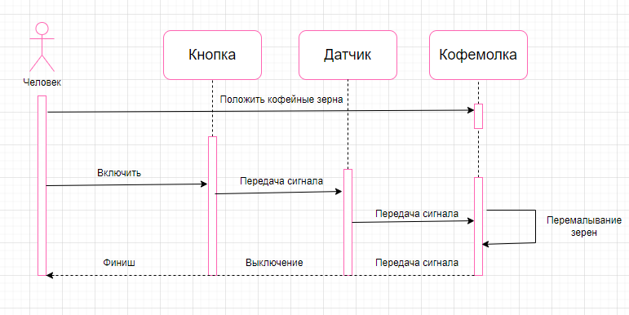

 |  | Диаграмма взаимодействия
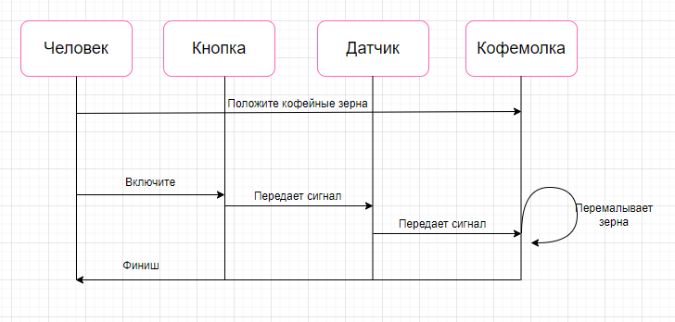

6 | Постройте диаграмму состояния для сдачи на водительские права.

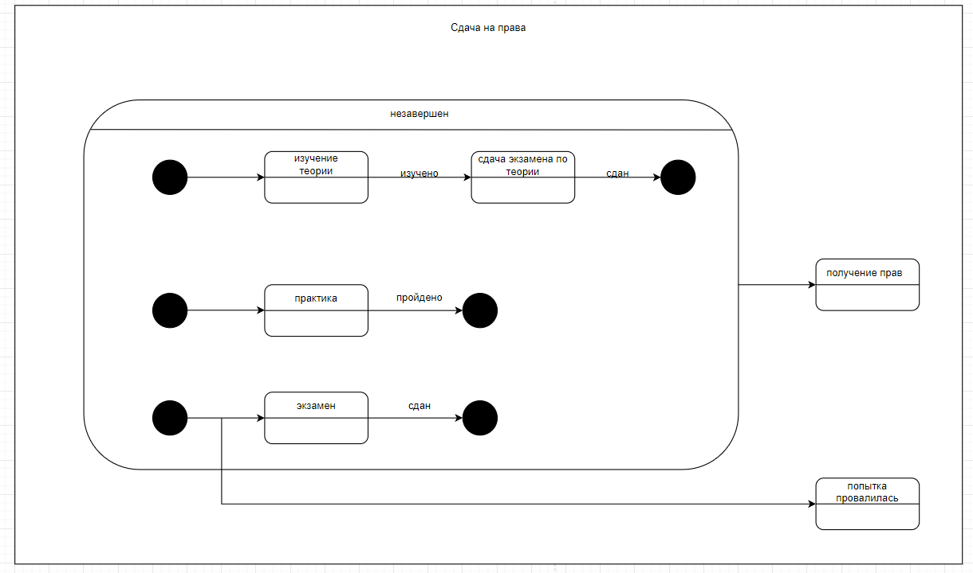

7 | Постройте диаграму активности для покупок продуктов в супермаркете по списку. Предусмотрите хотя бы два действия в параллель на каком-нибудь этапе.

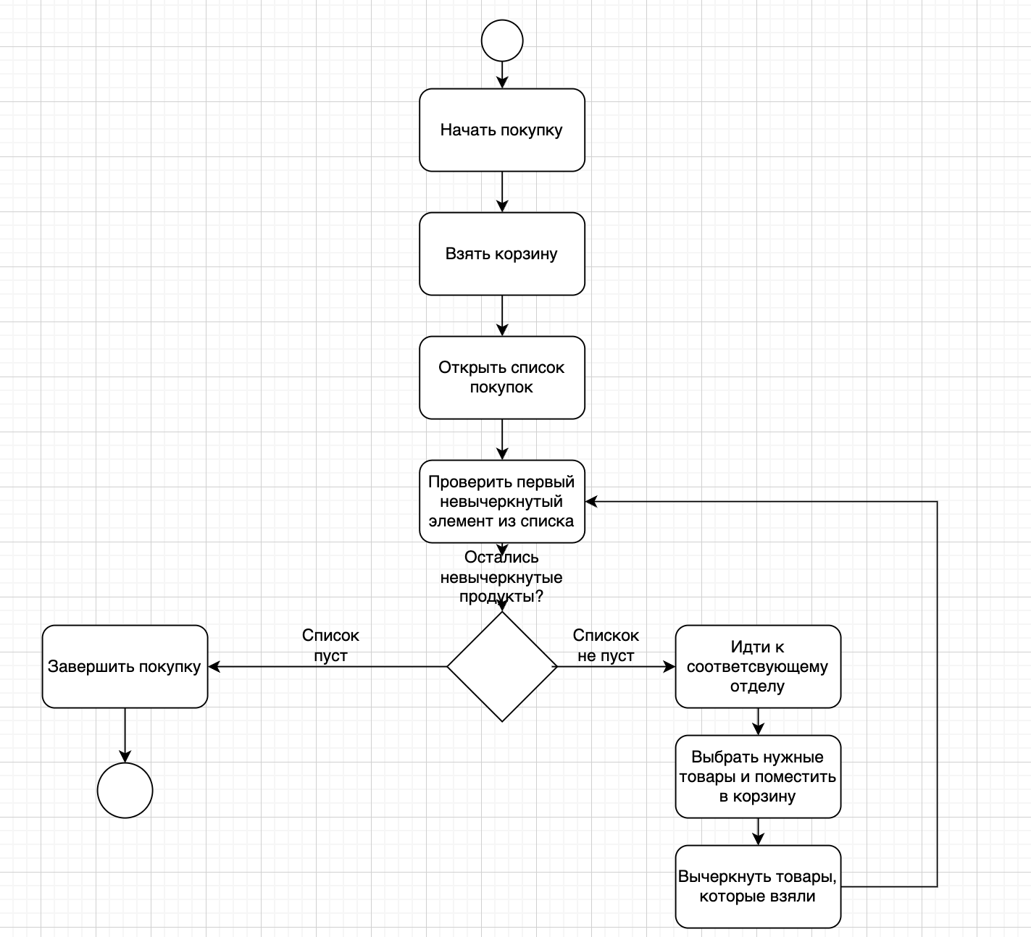

8 | Маша открыла бюро гадания Таро. У нее есть две штатные гадальщицы и 5 онлайн гаданий. Придумайте диаграмму классов для хранения информации о Машином бюро.

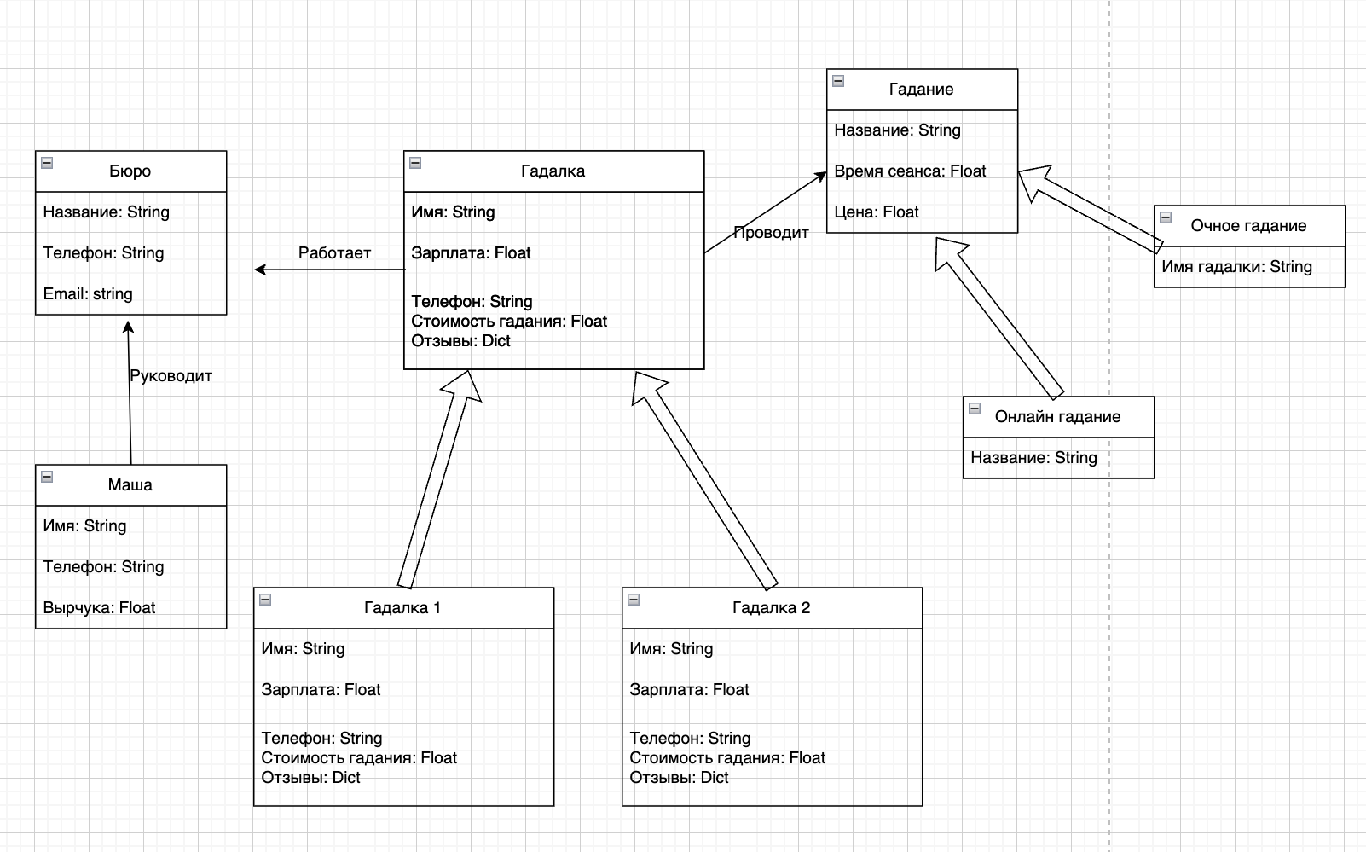

9 | Пусть дана диаграмма классов для водителей автомобилей и транспортных средств.
 | Напишите на языке OCL условие того, что водителю не может быть меньше 18 лет. Также напишите условие того, что автомобиль не может быть старше 30 лет.

1. Условие для возраста водителя не менее 18 лет:

сontext Водитель
inv: self.возраст >= 18

2. Условие для возраста автомобиля не более 30 лет (предполагается, что у автомобиля есть атрибут "год выпуска"):

context Автомобиль
inv: self.год_выпуска >= (Текущий_год - 30)

10 | Для предыдущей задачи перестройте диаграмму классов так, чтобы можно было написать условие того, что категория ТС должна соответствать категории прав.
 | Напишите это условие на OCL.

 | context Водитель
 | inv КатегорияПравСоответствуетКатегорииТранспортногоСредства:
 | self.категория_прав = self.транспортное_средство.категория

